Sheet1
3月度キャンペーン案内
ご案内月 ～3/末まで
 |  |  | デンセン
ひとり暮らしセット
Ａ Set Plan
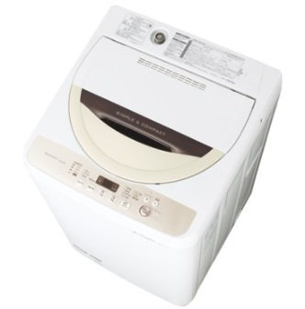
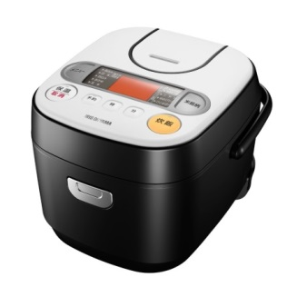
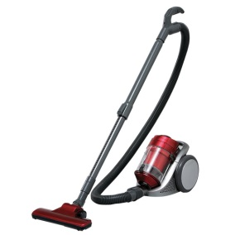
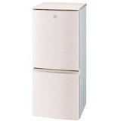

 |  |  |  |  |  |  | net | 税込
 |  |  |  |  |  |  | 90,536 | 97,778

 |  |  |  | RC-MA30-B \7,143 |  | IC-CN100 \7,898

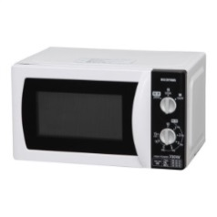
 |  | ESGE45R-C \31,590 |  |  |  |  |  |  |  | 12% | 10% | 11% | NET
 |  |  |  |  |  |  |  | 冷蔵庫 | SJ-PD14B | 50,000 | 48888% | 49,438 | 44,000
 |  |  |  |  |  |  |  | 洗濯機 | ESGE45R-C | 31,590 | 30,888 | 31,235 | 27,800
 |  |  |  |  | Total | 102,800
 |  |  |  |  | ⇓セット価格⇓ |  |  | 炊飯器 | IC-CN100 | 7,143 | 6,984 | 7,062 | 6,286
 |  |  |  |  |  |  |  | 電子レンジ | IMB-T171-5 | 6,250 | 6,111 | 6,179 | 5,500
 |  |  |  |  |  |  |  | 掃除機 | IC-CN100 | 7,898 | 7,722 | 7,808 | 6,950
 |  |  |  |  |  |  |  | 加湿器 | SHM-260D-○ | 2,780 | 2,718 | 2,749 | 2,447
SJ-PD14B ￥50,000 |  |  | IMB-T171-5 \6,250 |  | ¥100,000 |  |  | ウッドトップチェスト | HG-554B | 5,830 | 5700 | 5,764 | 5,130



B Set Plan |  |  |  | C Set Plan



ESGE45R-C ￥31,588 |  | RC-MA30-B ￥7,141

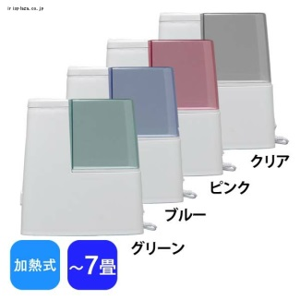
 |  |  |  | IC-CN100 ￥7,897 |  | IC-CN100 ￥7,142

 |  |  |  |  |  | Total

 |  |  |  |  |  | ¥20,870

IC-CN100 ￥7,898 |  |  |  |  |  | ⇓セット価格⇓

 |  | SHM-260D-○ ￥2,776
 |  | 加熱式加湿器 |  |  |  | ¥20,000
Total | ⇒ セット価格 ⇒ |  |  | HG-554B ￥5,829
 |  | ¥48,000
¥49,400
上田支店
TEL 0268-27-8121 / FAX 0268-27-8118

 | NET | 税込 |  |  | NET | 税込
 | 43483 | 46961 |  |  | 18366 | 19835

